입회신청서
(콘 도) 입 회 신 청 서

본인은 귀 리조트의 취지에 찬동하고 회원으로서 회칙 및 제규정을 준수할 것을 서약하며 회원입회를 신청합니다.

 |  |  |  |  |  |  |  |  |  |  |  |  |  |  | 회원구분 |  | 개인 |  |  | 법인
회원번호 : |  |  |  |  |  |  |  |  |  |  |  |  |  |  | 신청구분

사 진
①
(대표회원)
3 x 4
대 표 회 원 | 이름 |  | (한글) |  |  |  |  |  | 주민등록번호 |  | -
 |  |  | ①
 | 주 소 |  | 자택
 |  |  |  |  | * 개인회원 필수 |  |  |  |  |  |  |  |  | ☎
 |  |  | 직장
 |  |  |  |  | * 법인회원 필수 |  |  |  |  |  |  |  |  | ☎ |  |  |  | 휴대 전화 번호
 | 근무처 |  |  |  |  | * 법인회원 필수 |  |  |  |  |  |  |  |  |  |  |  | ☎
 | 이메일

 | 이 름 |  |  |  |  |  | 관계 | 법정생년월일 |  |  |  |  | 이 름 |  |  | 관계 |  | 법정생년월일
기명회원 | (한글) |  |  |  |  |  |  |  |  |  |  |  | (한글)
 | ② |  |  |  |  |  |  |  |  |  |  |  | ③
 | H.P |  |  |  |  |  |  | 성별 |  | 남, 여 |  |  | H.P |  |  |  |  | 성별 | 남, 여
 | (한글) |  |  |  |  |  |  | 법정생년월일 |  |  |  |  | (한글) |  |  |  |  | 법정생년월일
 | ④ |  |  |  |  |  |  |  |  |  |  |  | ⑤
 | H.P |  |  |  |  |  |  | 성별 |  | 남, 여 |  |  | H.P |  |  |  |  | 성별 | 남, 여
사진 ②
사진
③
사진
④
사진
⑤
기 명 회 원 사 진

이 름

* |  | 파란색 부분은 필수입력사항입니다

■ 구비서류 : 개인-입회신청서 1매(소정양식), 개인정보수집이용동의서(소정양식),

 |  |  |  | 인감증명서 1부, 신분증 사본 1부, 주민등록등본 1통(주민번호 뒷자리 삭제), 사진 2매
법인-입회신청서 1매(소정양식), 개인정보수집이용동의서(소정양식),

 |  |  |  | 인감증명서 1부, 등기부등본 사본 1부, 사업자등록증 1부, 사진 2매

 |  |  |  |  |  |  |  |  |  |  |  | 신 청 인 (인)

개인정보수집이용동의서
(콘도) 회원 개인정보 수집이용동의서

[필수 입력사항]에 대한 수집이용 동의(필수)

* 동의거부 권리 있으며, 거부하시면, 회원가입이 불가능하실 수 있습니다.
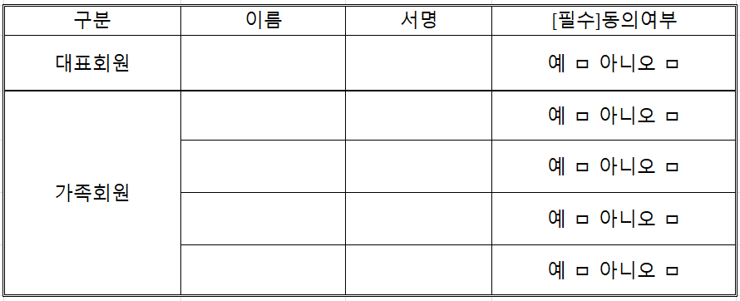

[선택 입력사항]에 대한 수집이용 동의(선택)

* 동의거부 권리 있으며, 거부하시면 이벤트/행사 정보를 수신하실 수 없습니다

제3자 제공에 대한 수집이용 동의(필수)

* 동의거부 권리 있으며, 거부하시면 회원가입이 불가능하실 수 있습니다.

수집하는 고유식별정보의 수집이용 동의(필수)

* 동의거부 권리 있으며, 거부하시면 회원가입이 불가능하실 수 있습니다.

서명 /인
법정대리인 동의서(만 14세 미만의 경우)
본인은 미성년자의 법정대리인으로 지산리조트 회원 가입에 동의합니다.
아동과의 관계 : 이 름 :
법정생년월일 : 성별 : 휴대전화번호 :
동의함 □ 동의하지 않음 □

